teste T
Sistema | Modelo |  | H0 | : médias das duas amostras convergem
838 | 729 |  |  |  |  |  |  | Teste-t: duas amostras presumindo variâncias equivalentes
799 | 889 |  | Sist - Mod |  |  | n= | 7
835 | 784 |  | -3 |  | 588 |  |  |  | Sistema | Modelo
812 | 853 |  | 161.56496556 |  | 14 |  |  | Média | 817.71428571 | 820.71428571
801 | 900 |  |  |  |  |  |  | Variância | 383.9047619 | 6141.9047619
798 | 878 |  | -0.018568382011 |  | 6.4807406984 | t= | -0.120336869 | Observações | 7 | 7
841 | 712 |  |  |  |  |  |  | Variância agrupada | 22.51
 |  |  | tval = | 2,306 |  |  |  | Hipótese da diferença de média | 0
 |  |  |  |  |  |  |  | gl | 8
 |  |  | Com t = -0,12034 < tval (2.306) logo não rejeita H0 |  |  |  |  | Stat t | -0.120336869
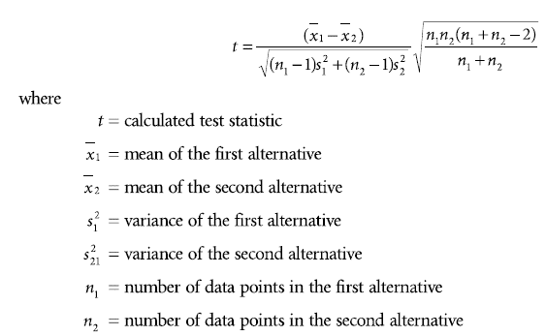
817.71428571 | 820.71428571 | médias |  |  |  |  |  | P(T<=t) uni-caudal | 0.17183499139
383.9047619 | 6141.9047619 | variâncias |  |  |  |  |  | t crítico uni-caudal | 1.8595480375
19.593487742 | 78.370305358 | desvios |  |  |  |  |  | P(T<=t) bi-caudal | 0.34366998278
 |  |  |  |  |  |  |  | t crítico bi-caudal | 2.3060041352
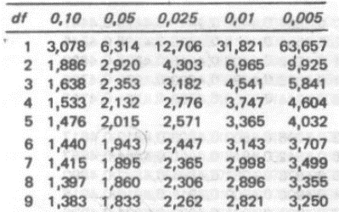
 |  |  |  |  |  |  |  |  | a= | 0.05 | procura a/2

